Painel
Quantidade de SAC's Priorizados
Quantidade de SAC's Totais
Pendente | 0
Publicado | 16
aprovado | 46
impedido | 4
Planilha de Publicação

Status | Objetos | SAC's | SAC's Priorizados | SAC's Totais | SAC's Priorizados
Pendente Análise | 0 | 0 | 0 | 0 | 0
Enviado Padrão | 0 | 0 | 0 | 16 | 0
Enviado Normal | 0 | 0 | 0
Enviado Emergencial | 45 | 3 | 0
Já estava em produção | 27 | 13 | 0
Candidato Diária | 0 | 0 | 0 | 46 | 0
Publicação Semanal | 138 | 46 | 0
Fallback | 0 | 0 | 0 | 4 | 0
Impedido | 8 | 3 | 0
Impedido no CAB | 38 | 1 | 0
Total | 256 | 66 | 0 | 66 | 0

 |  |  |  |  |  |  | SAC's Total |  | SAC's Priorizados
 |  |  |  |  |  |  | Categoria | Quantidade | Grupo | Quantidade
 |  |  |  |  |  |  | Pendente | 0 | Pendente | 0
 |  |  |  |  |  |  | Publicado | 16 | Publicado | 0
 |  |  |  |  |  |  | aprovado | 46 | aprovado | 0
 |  |  |  |  |  |  | impedido | 4 | impedido | 0

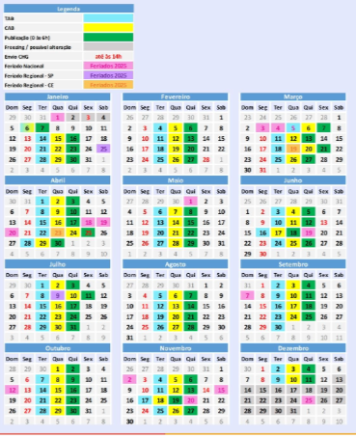

 |  |  |  |  |  | 0

